Sheet1
浞景社区卫生服务站2026年国家基本公共卫生服务宣传印刷材料清单
序号 | 名称 | 规格 | 数量 | 实物图
1 | 宣传条幅 | 5米*50cm | 13 | 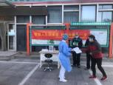
2 | 健康教育处方 | 42种，正反面,21*15cm | 42000
3 | 基本公卫宣传项目三折页 | 21*9.5cm | 20000 | 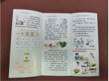
4 | 基本公卫宣传服务手册 | 12页，正反两面 | 11000
5 | “三高共管”慢病管理手册 | 17页，正反两面，14.3*20.8 | 2500
6 | 家庭医生签约服务手册 | 21*28.5cm 正反面32页 | 6000 | 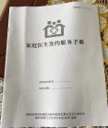
7 | 公卫健康积分存折 | 14*21cm，塑封 | 6000 | 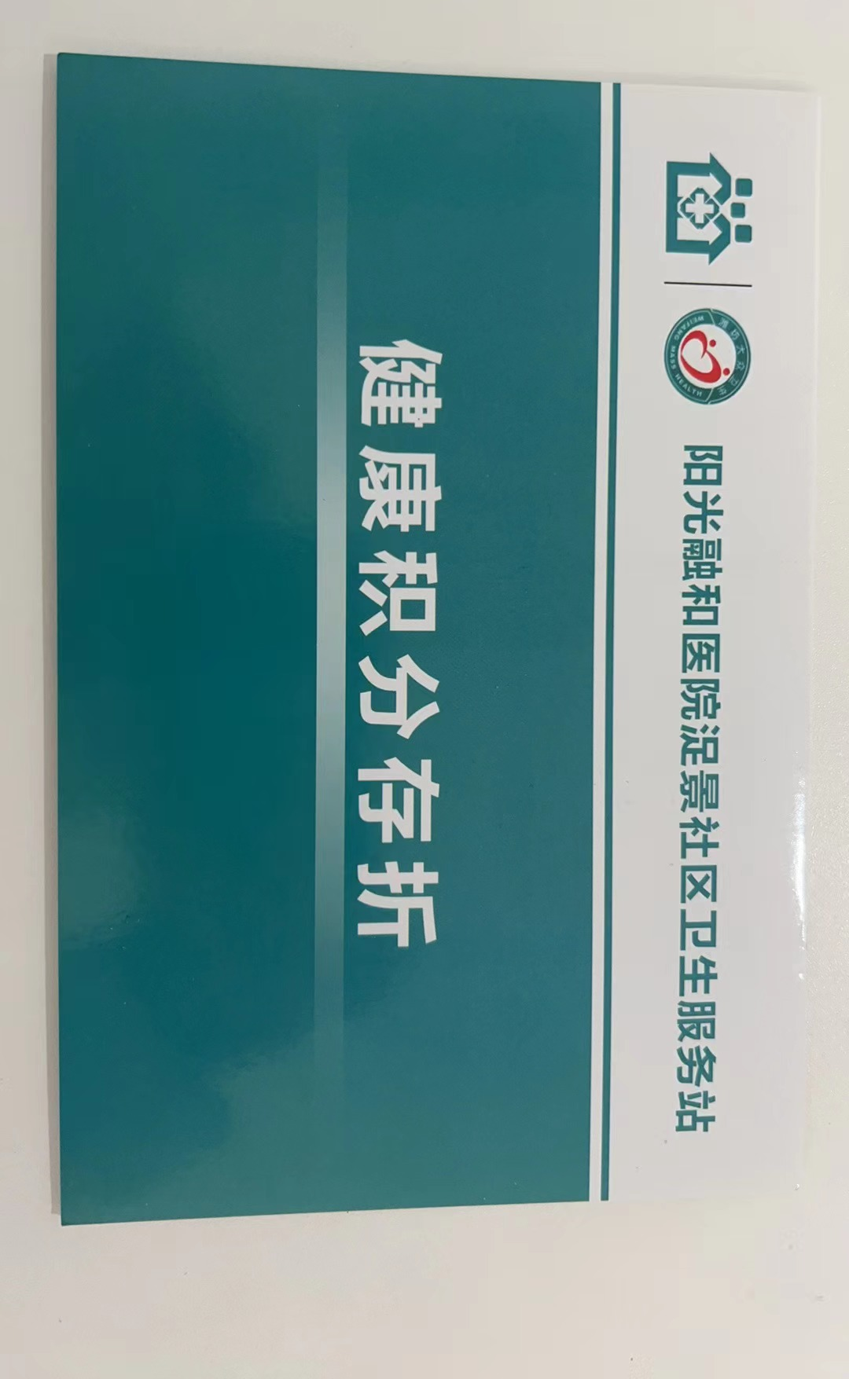
金额合计

